自交性能测试（有label）
次数 | 时间 | 并发用户数 | 末端（描述） | 功能名称 | 并发持续时间 | 事务平均响应时间（ms） | 90%事务响应时间(ms) | 事务失败率 | 吞吐量 | 事务总量 | 结果
1 |  | 10 | 不走末端 | 自交下单 | 20分钟 | 25561 | 34000 | 0 | 0.4 | 400
2 |  | 10 | 不走末端（11点优化） | 自交下单 | 20分钟 | 3758 | 6700 | 0.3 | 1.5 | 2054
3 |  | 10 | 不走末端（19点优化） | 自交下单 | 6分钟 | 6025 | 8700 | 0 | 1.7 | 730
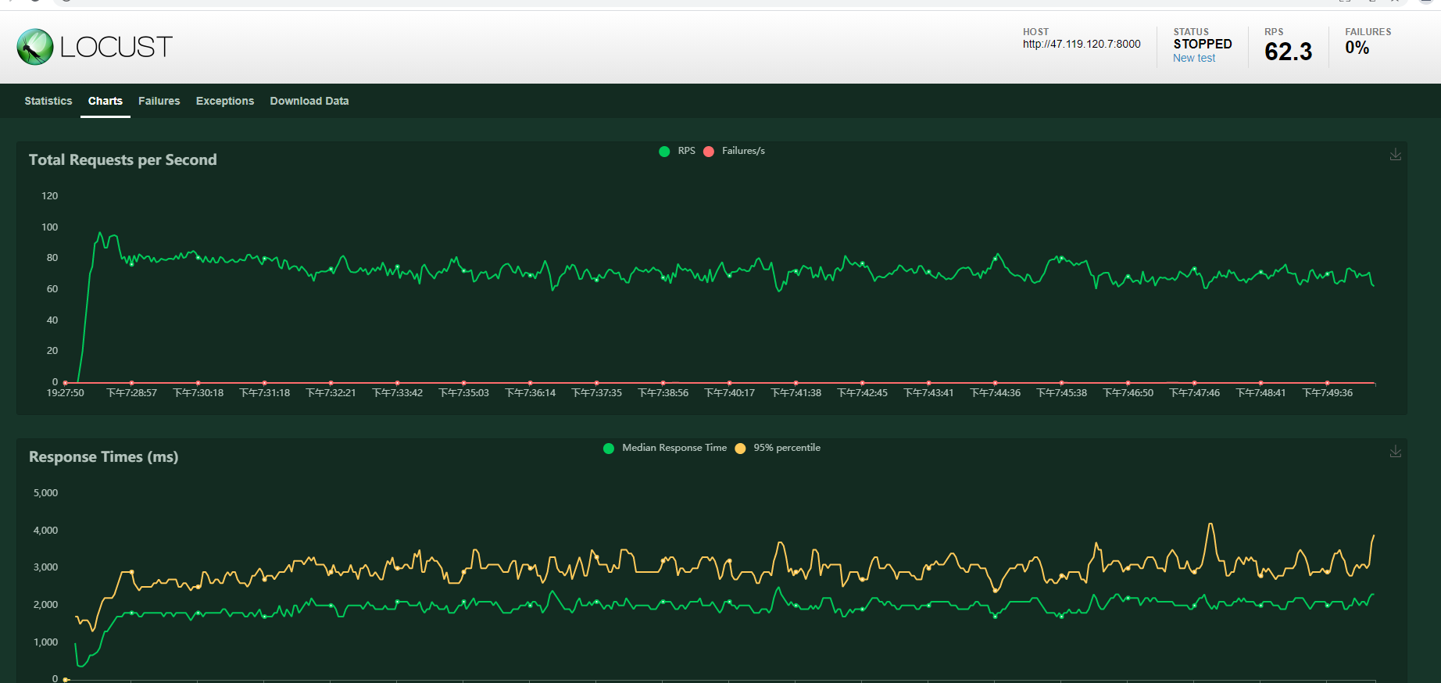
4(5月5号) |  | 20 | 不末端返回label | 自交下单 | 10分钟 | 1482 | 2100 | 0 | 13 | 9061
5 | 5月8号

